상품제안서
국산 자바N제트 3볼 비즈0.7 | 상품코드: S39113

 |  |  |  |  |  |  | 02-713-8555 | www.synergygift.co.kr
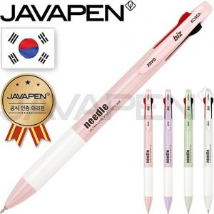

【상세/제작정보】 | <p><span style="font-size: 14pt;">※ 운임비 별도 발생 됩니다.</span></p>

【인쇄/포장옵션】 | 실크 / OPP(비닐)

【공급단가】 | 수량 | 300~ | 1,000~ | 5,000~ | 10,000~ | 20,000~
*VAT별도 | 라벤더 | 1,270원 | 1,190원 | 1,130원 | 1,110원 | 1,090원
 | 그레이 | 1,270원 | 1,190원 | 1,130원 | 1,110원 | 1,090원
 | 그린 | 1,270원 | 1,190원 | 1,130원 | 1,110원 | 1,090원
 | 핑크 | 1,270원 | 1,190원 | 1,130원 | 1,110원 | 1,090원

【상품 URL】 | https://www.synergygift.co.kr:443/src/goods_detail.php?gdno=39113

